Hoja1
Foto | Cód. artículo | Artículo | Unidades Caja | Unidades stock | PVP Unitario | Total PVP Venta
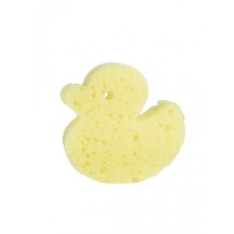 | 1034 | ESPONJA INFANTIL PATO | 500 | 1850 | 0.200 | 370.00 €
 | 1144 | NECESER INFANTIL | 500 | 1400 | 1.460 | 2,044.00 €
 | 1145 | CEPILLO DENTAL INFANTIL | 1000 | 3000 | 0.180 | 540.00 €
 | 1910 | BOTELLÍN ACONDICIONADOR 30ml LA CHINATA | 144 | 4176 | 0.420 | 1,753.92 €
 | 1916 | ESPONJA EXFOLIANTE NATURAL LA CHINATA | 6 | 222 | 3.360 | 745.92 €
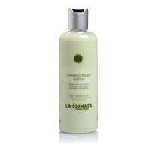 | 1928 | DOSIFICADOR ACONDICIONADOR 250ml LA CHINATA | 10 | 60 | 4.690 | 281.40 €
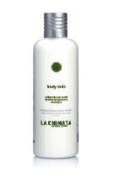 | 1929 | DOSIFICADOR BODY MILK 250ml LA CHINATA | 20 | 60 | 4.300 | 258.00 €
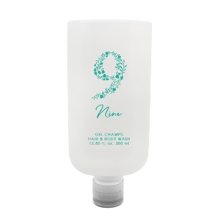 | 2177 | DISPENSER WHITE HAIR & BODY WASH 380ml NINE | 30 | 2121 | 2.076 | 4,403.20 €
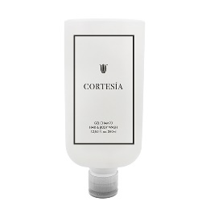 | 2178 | DISPENSER WHITE HAIR & BODY WASH 380ml CORTESIA | 30 | 2225 | 2.178 | 4,846.05 €
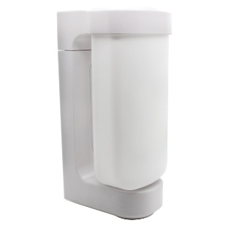 | 2179 | HOLDER WHITE WALL ESTANDAR | 72 | 1252 | 4.500 | 5,634.00 €
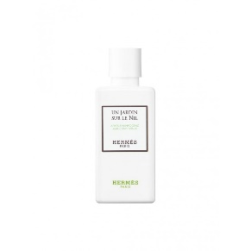 | 2272 | BOTELLIN ACONDICIONADOR 80ml UN JARDIN SUR LE NIL HERMES | 91 | 1729 | 2.060 | 3,561.74 €
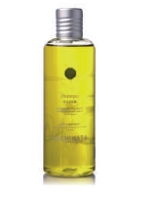 | 2357 | DOSIFICADOR CHAMPU SUAVE 300ml LA CHINATA | 13 | 65 | 4.128 | 268.32 €
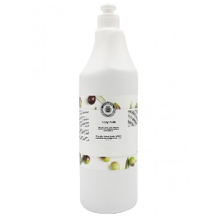 | 2402 | BOTELLA REFILL LOCION CORPORAL 1L LA CHINATA | 12 | 21 | 4.840 | 101.64 €
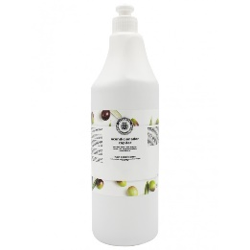 | 2403 | BOTELLA REFILL ACONDICIONADOR 1L LA CHINATA | 12 | 35 | 5.150 | 180.25 €
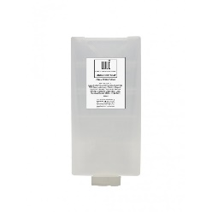 | 2481 | BOTELLA JABON DE MANOS Y CUERPO 325 ml LULË 2 | 36 | 7091 | 1.780 | 12,621.98 €
 | 2482 | BOTELLA CHAMPU Y ACONDICIONADOR 325 ml LULË 2 | 36 | 7020 | 1.860 | 13,057.20 €
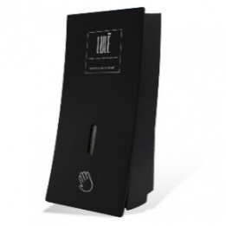 | 2484 | SOPORTE DOSIFICADOR JABON DE MANOS Y CUERPO LULË 2 | 24 | 812 | 5.300 | 4,303.60 €
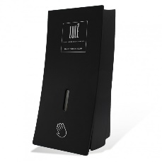 | 2485 | SOPORTE DOSIFICADOR CHAMPU Y ACONDICIONADOR LULË 2 | 24 | 812 | 5.300 | 4,303.60 €
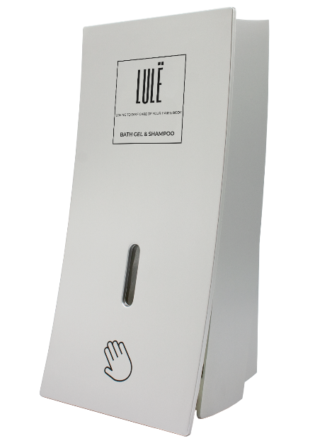
 | 2466 | DISPENSADOR GEL DE BAÑO 450ml LULË | 24 | 120 | 16.7034 | 2,004.41 €
 | 2467 | DISPENSADOR CHAMPU Y ACONDICIONADOR 450ml LULË | 24 | 120 | 16.7034 | 2,004.41 €
 | 2468 | DISPENSADOR GEL DE BAÑO Y CHAMPU 450ml LULË | 24 | 120 | 16.7034 | 2,004.41 €
 | 2469 | DISPENSER LOCION CORPORAL 450ml LULË | 24 | 120 | 16.7034 | 2,004.41 €
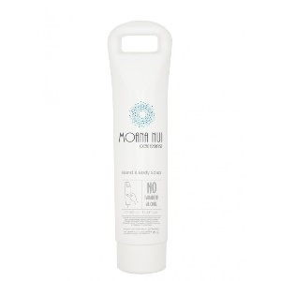 | 2487 | RECAMBIO JABON DE MANOS Y CUERPO 360ml MOANA NUI | 20 | 6865 | 1.150 | 7,894.75 €
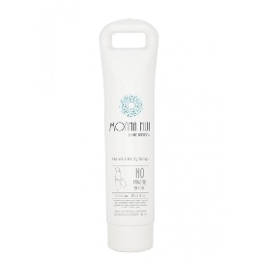 | 2488 | RECAMBIO CHAMPU Y ACONDICIONADOR 360ml MOANA NUI | 20 | 6915 | 1.150 | 7,952.25 €
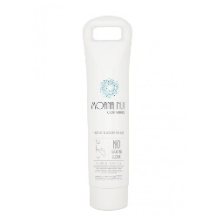 | 2489 | RECAMBIO LOCION CORPORAL 360ml MOANA NUI | 20 | 3952 | 1.400 | 5,532.80 €
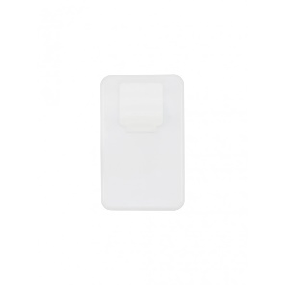 | 2490 | SOPORTE DOSIFICADOR MOANA NUI | 100 | 1653 | 0.630 | 1,041.39 €
 | 2491 | TAPON VALVULA MOANA NUI | 500 | 1465 | 0.080 | 117.20 €
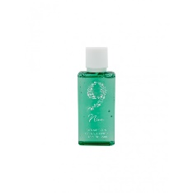 | 1507M | BOTELLIN CHAMPU Y ACONDICIONADOR 35ml NINE | 400 | 400 | 0.200 | 80.00 €
 | 1510M | SET DESMAQUILLADO FLOW BAG NINE | 500 | 1445 | 0.140 | 202.30 €
 | 1513M | PAÑUELOS 5u. FLOW BAG NINE | 500 | 5500 | 0.090 | 495.00 €
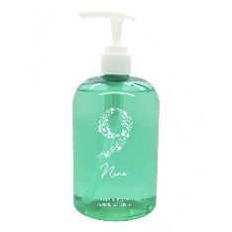 | 1890M | DOSIFICADOR GEL CUERPO Y CABELLO 500ml NINE | 10 | 570 | 2.150 | 1,225.50 €
 |  |  |  | 63196 |  | 91,833.64 €

